手順書
操作手順書 |  |  |  |  | 作成日時：2019/10/31-17:25:37

 | １．操作環境

 |  |  | シナリオファイル名 | C:\Users\Administrator\Desktop\動作確認手順\経理確定締め.winsnr

 | ２．操作手順
 |  |  | ※本手順書上では、締め処理による後続ロットへの影響を踏まえ、更新日付の整合性チェックまで実施しております。実際の締め処理はすべてのロットの検証が完了してから実施してください
 |  | ２．１．シナリオ：経理確定締め
 |  |  | ２．１．１． [経理確定締処理 ]ウィンドウ |  |  | 確認日 | 結果
 |  |  | 画面 | 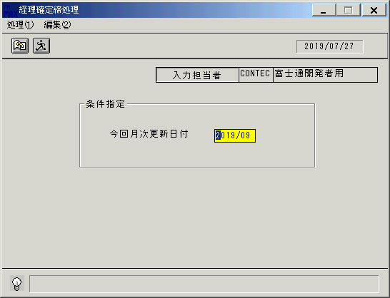 |  | 2020-01-08 | OK | 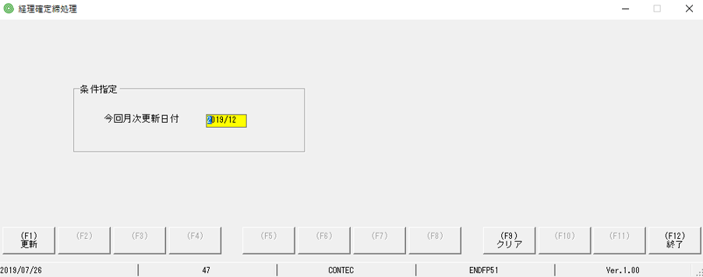
 |  |  | 操作内容 | Enterキーを押します。

 |  |  | ２．１．２． [経理確定締処理 ]ウィンドウ - [経理確定締処理 ]ウィンドウ |  |  | 確認日 | 結果
 |  |  | 画面 | 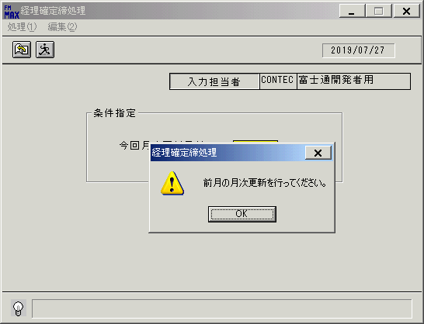 |  | 2020-01-08 | OK | 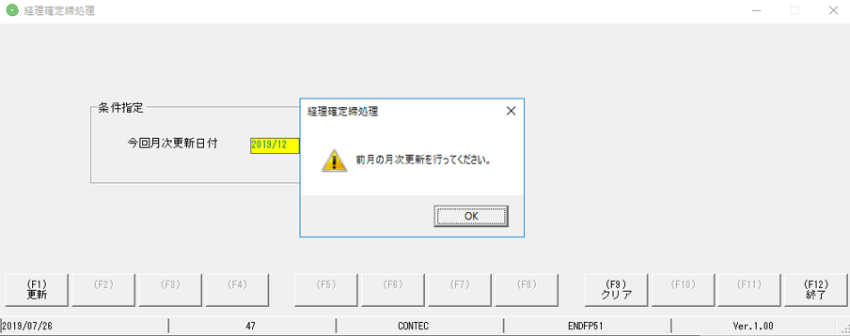
 |  |  | 操作内容 | 「OK」ボタンをクリックします。

 |  |  | ２．１．３． [経理確定締処理 ]ウィンドウ |  |  | 確認日 | 結果
 |  |  | 画面 | 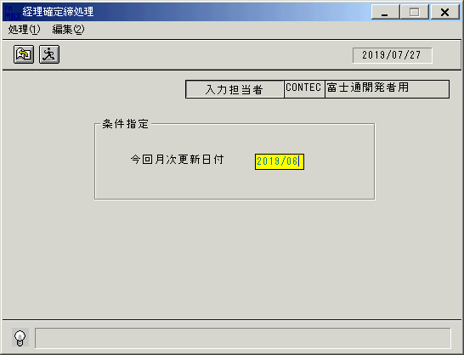 |  | 2020-01-08 | OK | 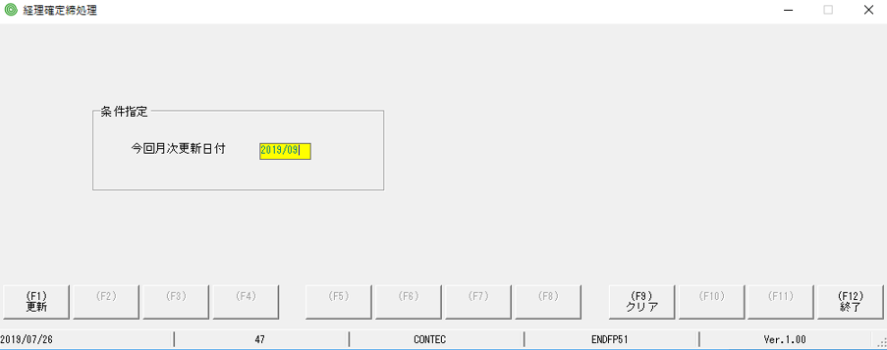
 |  |  | 操作内容 | 「今回月次更新日付」を変更し、Enterキーを押します。

 |  |  | ２．１．４． [経理確定締処理 ]ウィンドウ - [経理確定締処理 ]ウィンドウ |  |  | 確認日 | 結果
 |  |  | 画面 | 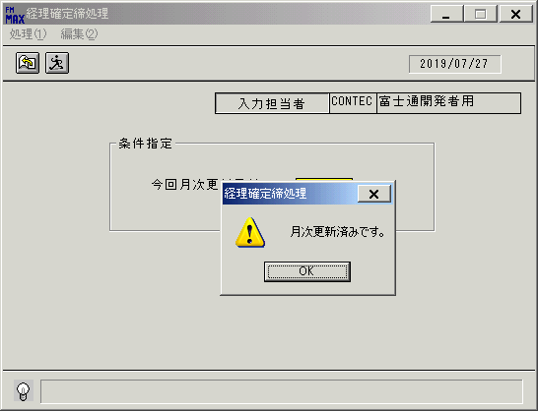 |  | 2020-01-08 | OK | 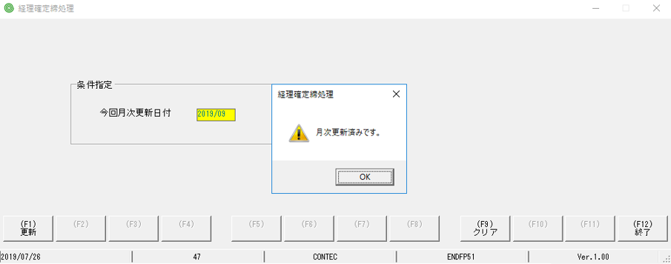
 |  |  | 操作内容 | 「OK」ボタンをクリックします。

 |  |  | ２．１．５． [経理確定締処理 ]ウィンドウ |  |  | 確認日 | 結果
 |  |  | 画面 |  |  | 2020-01-08 | OK | 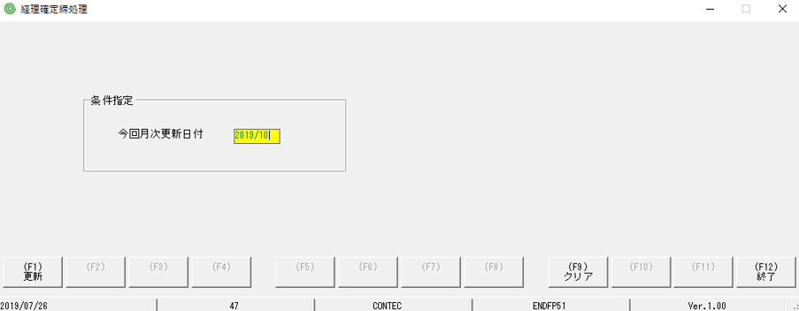
 |  |  | 操作内容 | 「今回月次更新日付」を変更し、Enterキーを押します。

 |  |  | ２．１．６． [経理確定締処理 ]ウィンドウ - [経理確定締処理 ]ウィンドウ |  |  | 確認日 | 結果
 |  |  | 画面 | 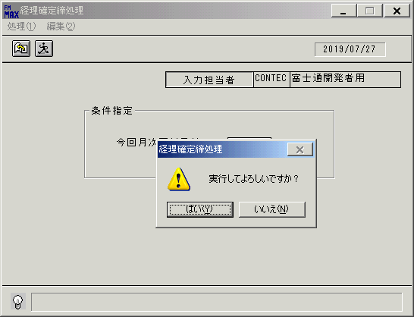 |  | 2020-01-08 | OK | 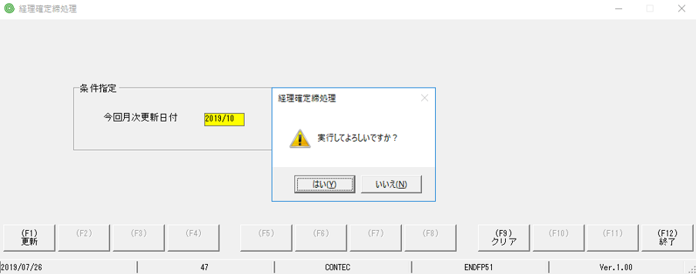
 |  |  | 操作内容 | 「経理確定締処理 」ウィンドウを、左シングルクリックします。

画面ﾚｲｱｳﾄ
画面レイアウト |  |  |  |  |  |  |  |  |  |  | 名称 |  | 月次更新処理 |  |  |  |  |  |  |  |  | 名称 | 経理確定締処理 |  |  |  |  |  |  |  | 変更履歴 |  | Ｖｅｒ． | 年月日 |  | 作成者 | Ｖｅｒ． | 年月日 | 作成者
 |  |  |  |  |  |  |  |  |  |  |  |  |  |  |  |  |  |  |  |  |  |  |  |  |  |  |  |  |  |  |  |  | 1.00 | 2008-11-17 |  | RISE)森田 |  |  |  |  | OK→1､NG→9
 |  |  |  |  |  |  |  |  |  |  | ＩＤ |  |  |  |  |  |  |  |  |  |  | ＩＤ | ENDFP51 |  |  |  |  |  |  |  |  |  |  |  |  |  |  |  |  |  | CHECK |  |  |  |  | CNT
 |  |  |  |  |  |  |  |  |  |  |  |  |  |  |  |  |  |  |  |  |  |  |  |  |  |  |  |  |  |  |  |  |  |  |  |  |  |  |  |  | 1 | 2 | 3 | 4 | 5

 |  |  |  |  |  |  |  |  |  |  |  |  |  |  |  |  |  |  |  |  |  |  |  |  |  |  |  |  |  | ＜利用部門＞ |  |  |  |  |  |  |  |  |  |  |  |  |  |  |  | 1 | 画面レイアウト

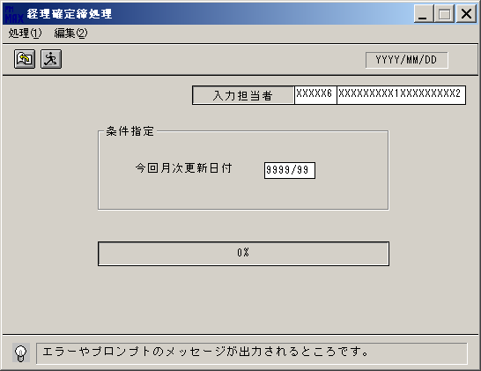
 |  |  |  |  |  |  |  |  |  |  |  |  |  |  |  |  |  |  |  |  |  |  |  |  |  |  |  |  |  | ＜用途／目的＞

 |  |  |  |  |  |  |  |  |  |  |  |  |  |  |  |  |  |  |  |  |  |  |  |  |  |  |  |  |  | ＜機能＞
 |  |  |  |  |  |  |  |  |  |  |  |  |  |  |  |  |  |  |  |  |  |  |  |  |  |  |  |  |  |  | ・ | 在庫評価計算処理 |  |  |  |  |  |  |  |  |  |  |  |  |  | 1
 |  |  |  |  |  |  |  |  |  |  |  |  |  |  |  |  |  |  |  |  |  |  |  |  |  |  |  |  |  |  | ・ | 残高情報の繰越処理(年次更新)
 |  |  |  |  |  |  |  |  |  |  |  |  |  |  |  |  |  |  |  |  |  |  |  |  |  |  |  |  |  |  | ・ | データ削除処理
 |  |  |  |  |  |  |  |  |  |  |  |  |  |  |  |  |  |  |  |  |  |  |  |  |  |  |  |  |  |  | ・ | 前月度伝票ロック

 |  |  |  |  |  |  |  |  |  |  |  |  |  |  |  |  |  |  |  |  |  |  |  |  |  |  |  |  |  | ＜検索画面＞
 |  |  |  |  |  |  |  |  |  |  |  |  |  |  |  |  |  |  |  |  |  |  |  |  |  |  |  |  |  | № |  | 項目 |  |  | 機能 |  |  |  |  | №

＜フレーム仕様＞ ［明細行数 →１行］ ［スクロール → 無し］ |  |  |  |  |  |  |  |  |  |  |  |  |  |  |  |  |  |  |  |  |  |  |  | ＜備 考＞

画面項目説明書 |  |  |  |  |  |  |  |  |  |  | 名称 |  | 月次更新処理 |  |  |  |  |  |  |  |  | 名称 | 経理確定締処理 |  |  |  |  |  |  |  | 変更履歴 |  | Ｖｅｒ． | 年月日 |  | 作成者 | Ｖｅｒ． | 年月日 | 作成者
 |  |  |  |  |  |  |  |  |  |  |  |  |  |  |  |  |  |  |  |  |  |  |  |  |  |  |  |  |  |  |  |  | 1.00 | 2008-11-17 |  | RISE)森田
 |  |  |  |  |  |  |  |  |  |  | ＩＤ |  |  |  |  |  |  |  |  |  |  | ＩＤ | ENDFP51

 | ※１ 実行時の処理について
 |  |  |  |  |  |  |  |  |  |  |  |  |  |  |  |  |  |  |  |  |  |  |  |  | ※ |  | 経理締日付の取得 |  | ＝ |  | Get_TouAcedt関数使用
 |  | 今回月次更新日付より以下のデータを取得し、ストアドプロシージャをコールする |  |  |  |  |  |  |  |  |  |  |  |  |  |  |  |  |  |  |  |  |  |  | ※ |  | 当期開始日付の取得 |  | ＝ |  | Get_BGNAcedt関数使用

 |  |  | ・ | 月次売掛（買掛）残高設定日 |  |  |  |  |  |  |  | ＝ |  | 画面．今回月次更新日付の経理締日付を設定する |  |  |  |  |  |  |  |  |  |  |  |  |  |  |  |  |  |  |  |  |  |  |  |  |  |  |  |  |  |  |  | 1
 |  |  |  |  |  |  |  |  |  |  |  |  |  | ※ |  | ユーザ情報管理．前回月次更新実行日 以前の日付だった場合は、チェックエラー
 |  |  |  |  |  |  |  |  |  |  |  |  |  |  |  | （ストアドプロシージャがコールされない） |  |  |  |  |  |  |  |  |  |  |  |  |  |  |  |  |  |  |  |  |  |  |  |  |  |  |  |  |  | 1

 |  |  | ・ | 月次請求（支払）残高設定日 |  |  |  |  |  |  |  | ＝ |  | ① |  | 画面．今回月次更新日付の経理締日付を取得する
 |  |  |  |  |  |  |  |  |  |  |  |  |  | ② |  | 経理締日付の日 ＞ ２７であるか判断し、設定する
 |  |  |  |  |  |  |  |  |  |  |  |  |  |  |  |  | 真 | → |  | 経理締日付の前月の末日
 |  |  |  |  |  |  |  |  |  |  |  |  |  |  |  |  | 偽 | → |  | 経理締日付の前月

 |  |  | ・ | 前月月次売掛（買掛）残高設定日 |  |  |  |  |  |  |  | ＝ |  | 画面．今回月次更新日付の前月の月初めの経理締日付を設定する

 |  |  | ・ | 年次更新実行判定日 |  |  |  |  |  |  |  | ＝ |  | 画面．今回月次更新日付の半年前の月初めの経理締日付を設定する |  |  |  |  |  |  |  |  |  |  |  |  |  |  |  |  |  |  |  |  |  |  |  |  |  |  |  |  |  |  |  | 1

 |  |  | ・ | 前前期売掛（買掛）残高設定日 |  |  |  |  |  |  |  | ＝ |  | ① |  | 画面．今回月次更新日付の当期開始日付を取得する |  |  |  |  |  |  |  |  |  | 例） |  | 経理締日付 |  |  | 設定日
 |  |  |  |  |  |  |  |  |  |  |  |  |  | ② |  | 当期開始日付の去年の昨日を設定する |  |  |  |  |  |  |  |  |  |  |  | 2008年08月24日 | → |  | 2007年08月23日

 |  |  | ・ | 前前期請求（支払）残高設定日 |  |  |  |  |  |  |  | ＝ |  | ① |  | 画面．今回月次更新日付の当期開始日付を取得する |  |  |  |  |  |  |  |  |  | 例） |  | 経理締日付 |  |  | 設定日 |  |  |  |  |  |  |  |  |  |  |  |  |  |  | 1
 |  |  |  |  |  |  |  |  |  |  |  |  |  | ② |  | 当期開始日付の日 ＞ ２７であるか判断し、設定する |  |  |  |  |  |  |  |  |  |  |  | 2008年08月29日 | → |  | 2007年06月30日
 |  |  |  |  |  |  |  |  |  |  |  |  |  |  |  |  | 真 | → |  | 当期開始日付の去年の前々月の末日 |  |  |  |  |  |  |  | 2008年08月19日 | → |  | 2007年07月18日
 |  |  |  |  |  |  |  |  |  |  |  |  |  |  |  |  | 偽 | → |  | 当期開始日付の去年の前月の昨日

 |  |  | ・ | 前期売掛（買掛）残高設定日 |  |  |  |  |  |  |  | ＝ |  | ① |  | 画面．今回月次更新日付の当期開始日付を取得する |  |  |  |  |  |  |  |  |  | 例） |  | 経理締日付 |  |  | 設定日
 |  |  |  |  |  |  |  |  |  |  |  |  |  | ② |  | 当期開始日付の昨日を設定する |  |  |  |  |  |  |  |  |  |  |  | 2008年08月24日 | → |  | 2008年08月23日

 |  |  | ・ | 前期請求（支払）残高設定日 |  |  |  |  |  |  |  | ＝ |  | ① |  | 画面．今回月次更新日付の当期開始日付を取得する |  |  |  |  |  |  |  |  |  | 例） |  | 経理締日付 |  |  | 設定日 |  |  |  |  |  |  |  |  |  |  |  |  |  |  | 1
 |  |  |  |  |  |  |  |  |  |  |  |  |  | ② |  | 当期開始日付の日 ＞ ２７であるか判断し、設定する |  |  |  |  |  |  |  |  |  |  |  | 2008年08月29日 | → |  | 2008年06月30日
 |  |  |  |  |  |  |  |  |  |  |  |  |  |  |  |  | 真 | → |  | 当期開始日付の前々月の末日 |  |  |  |  |  |  |  | 2008年08月19日 | → |  | 2008年07月18日
 |  |  |  |  |  |  |  |  |  |  |  |  |  |  |  |  | 偽 | → |  | 当期開始日付の前月の昨日

画面項目説明書 |  |  |  |  |  |  |  |  |  |  | 名称 |  | 月次更新処理 |  |  |  |  |  |  |  |  | 名称 | 経理確定締処理 |  |  |  |  |  |  |  | 変更履歴 |  | Ｖｅｒ． | 年月日 |  | 作成者 | Ｖｅｒ． | 年月日 | 作成者
 |  |  |  |  |  |  |  |  |  |  |  |  |  |  |  |  |  |  |  |  |  |  |  |  |  |  |  |  |  |  |  |  | 1.00 | 2008-11-17 |  | RISE)森田
 |  |  |  |  |  |  |  |  |  |  | ＩＤ |  |  |  |  |  |  |  |  |  |  | ＩＤ | ENDFP51

 |  |  | ・ | 今期売掛（買掛）残高設定日 |  |  |  |  |  |  |  | ＝ |  | ① |  | 画面．今回月次更新日付の当期開始日付を取得する
 |  |  |  |  |  |  |  |  |  |  |  |  |  | ② |  | 当期開始日付の来年の昨日を設定する
 |  |  |  |  |  |  |  |  |  |  |  |  |  | ③ |  | 他のデータとの関係により、以下のように再設定する
 |  |  |  |  |  |  |  |  |  |  |  |  |  |  |  |  | もし、前期売掛（買掛）残高設定日 ＞ 年次更新実行判定日 であれば、
 |  |  |  |  |  |  |  |  |  |  |  |  |  |  |  |  |  |  | かつ、前前期売掛（買掛）残高設定日 ＞ ユーザ情報管理．前回年次更新実行日 であれば、 |  |  |  |  |  |  |  |  |  |  |  |  |  |  |  |  |  |  |  |  |  |  |  |  |  |  | 1
 |  |  |  |  |  |  |  |  |  |  |  |  |  |  |  |  |  |  |  |  | 前前期売掛（買掛）残高設定日 を再設定する
 |  |  |  |  |  |  |  |  |  |  |  |  |  |  |  |  |  |  | そうでなければ、
 |  |  |  |  |  |  |  |  |  |  |  |  |  |  |  |  |  |  |  |  | 空を設定する
 |  |  |  |  |  |  |  |  |  |  |  |  |  |  |  |  | もし、前期売掛（買掛）残高設定日 ＜ 年次更新実行判定日 であれば、
 |  |  |  |  |  |  |  |  |  |  |  |  |  |  |  |  |  |  | かつ、前期売掛（買掛）残高設定日 ＞ ユーザ情報管理．前回年次更新実行日 であれば、
 |  |  |  |  |  |  |  |  |  |  |  |  |  |  |  |  |  |  |  |  | 前期売掛（買掛）残高設定日 を再設定する
 |  |  |  |  |  |  |  |  |  |  |  |  |  |  |  |  |  |  | そうでなければ、
 |  |  |  |  |  |  |  |  |  |  |  |  |  |  |  |  |  |  |  |  | 空を設定する
 |  |  |  |  |  |  |  |  |  |  |  |  |  |  |  |  | どちらでもなければ（＝ならば）、
 |  |  |  |  |  |  |  |  |  |  |  |  |  |  |  |  |  |  | 前期売掛（買掛）残高設定日 を再設定する

 |  |  | ・ | 今期請求（支払）残高設定日 |  |  |  |  |  |  |  | ＝ |  | ① |  | 画面．今回月次更新日付の当期開始日付を取得する |  |  |  |  |  |  |  |  |  | 例） |  | 経理締日付 |  |  | 設定日 |  |  |  |  |  |  |  |  |  |  |  |  |  |  | 1
 |  |  |  |  |  |  |  |  |  |  |  |  |  | ② |  | 当期開始日付の日 ＞ ２７であるか判断し、設定する |  |  |  |  |  |  |  |  |  |  |  | 2008年08月29日 | → |  | 2009年06月30日
 |  |  |  |  |  |  |  |  |  |  |  |  |  |  |  |  | 真 | → |  | 当期開始日付の来年の前々月の末日 |  |  |  |  |  |  |  | 2008年08月19日 | → |  | 2009年07月18日
 |  |  |  |  |  |  |  |  |  |  |  |  |  |  |  |  | 偽 | → |  | 当期開始日付の来年の前月の昨日
 |  |  |  |  |  |  |  |  |  |  |  |  |  | ③ |  | 他のデータとの関係により、以下のように再設定する
 |  |  |  |  |  |  |  |  |  |  |  |  |  |  |  |  | もし、前期売掛（買掛）残高設定日 ＞ 年次更新実行判定日 であれば、 |  |  |  |  |  |  |  |  |  |  |  |  |  |  |  |  |  |  |  |  |  |  |  |  |  |  |  |  | 1
 |  |  |  |  |  |  |  |  |  |  |  |  |  |  |  |  |  |  | かつ、前前期売掛（買掛）残高設定日 ＞ ユーザ情報管理．前回年次更新実行日 であれば、
 |  |  |  |  |  |  |  |  |  |  |  |  |  |  |  |  |  |  |  |  | 前前期請求（支払）残高設定日 を再設定する
 |  |  |  |  |  |  |  |  |  |  |  |  |  |  |  |  | もし、前期売掛（買掛）残高設定日 ＜ 年次更新実行判定日 であれば、
 |  |  |  |  |  |  |  |  |  |  |  |  |  |  |  |  |  |  | かつ、前期売掛（買掛）残高設定日 ＞ ユーザ情報管理．前回年次更新実行日 であれば、
 |  |  |  |  |  |  |  |  |  |  |  |  |  |  |  |  |  |  |  |  | 前期請求（支払）残高設定日 を再設定する
 |  |  |  |  |  |  |  |  |  |  |  |  |  |  |  |  | どちらでもなければ（＝ならば）、
 |  |  |  |  |  |  |  |  |  |  |  |  |  |  |  |  |  |  | 前期請求（支払）残高設定日 を再設定する

画面項目説明書 |  |  |  |  |  |  |  |  |  |  | 名称 |  | 月次更新処理 |  |  |  |  |  |  |  |  | 名称 | 経理確定締処理 |  |  |  |  |  |  |  | 変更履歴 |  | Ｖｅｒ． | 年月日 |  | 作成者 | Ｖｅｒ． | 年月日 | 作成者
 |  |  |  |  |  |  |  |  |  |  |  |  |  |  |  |  |  |  |  |  |  |  |  |  |  |  |  |  |  |  |  |  | 1.00 | 2008-11-17 |  | RISE)森田
 |  |  |  |  |  |  |  |  |  |  | ＩＤ |  |  |  |  |  |  |  |  |  |  | ＩＤ | ENDFP51

 |  |  | ・ | トラン削除基準日 |  |  | ＝ | ① | 画面．今回月次更新日付の経理締日付を取得する
 |  |  |  |  |  |  |  | ② | 経理締日付 ＞ ２７であるか判断し、設定する |  |  |  |  |  |  |  |  |  |  |  |  |  |  |  |  |  |  |  |  |  |  |  |  |  |  |  |  |  |  |  |  |  |  |  |  | 1
 |  |  |  |  |  |  |  |  |  | 真 | → |  | 年 |  | ＝ |  | 経理締日付の年
 |  |  |  |  |  |  |  |  |  |  |  |  | 月 |  | ＝ |  | 経理締日付の月 － ユーザ情報管理．トラン保存期間(月) － １ヶ月
 |  |  |  |  |  |  |  |  |  |  |  |  | 日 |  | ＝ |  | 末日 |  |  |  |  |  |  |  |  |  |  |  |  |  |  |  |  |  |  |  |  |  |  |  |  |  |  |  |  | 1
 |  |  |  |  |  |  |  |  |  | 偽 | → |  | 年 |  | ＝ |  | 経理締日付の年
 |  |  |  |  |  |  |  |  |  |  |  |  | 月 |  | ＝ |  | 経理締日付の月 － ユーザ情報管理．トラン保存期間(月) － １ヶ月
 |  |  |  |  |  |  |  |  |  |  |  |  | 日 |  | ＝ |  | 経理締日付の日
 |  |  |  |  |  |  |  |  |  |  |  |  |  |  |  |  |  |  |  |  |  |  |  |  |  |  |  |  |  |  |  |  |  |  |  |  |  |  |  |  |  |  |  |  |  | 1
 |  |  | ・ | サマリ削除基準日 |  |  | ＝ | ① | 画面．今回月次更新日付の経理締日付を取得する
 |  |  |  |  |  |  |  | ② | 経理締日付 ＞ ２７であるか判断し、設定する
 |  |  |  |  |  |  |  |  |  | 真 | → |  | 年 |  | ＝ |  | 経理締日付の年
 |  |  |  |  |  |  |  |  |  |  |  |  | 月 |  | ＝ |  | 経理締日付の月 － ユーザ情報管理．サマリ保存期間(月) － １ヶ月
 |  |  |  |  |  |  |  |  |  |  |  |  | 日 |  | ＝ |  | 末日
 |  |  |  |  |  |  |  |  |  | 偽 | → |  | 年 |  | ＝ |  | 経理締日付の年
 |  |  |  |  |  |  |  |  |  |  |  |  | 月 |  | ＝ |  | 経理締日付の月 － ユーザ情報管理．サマリ保存期間(月) － １ヶ月
 |  |  |  |  |  |  |  |  |  |  |  |  | 日 |  | ＝ |  | 経理締日付の日

 |  | §2009/7/14 FKS)YAMAMOTO ADD START
 |  | ストアドプロシージャが終了し、トランザクションが確定された場合、以下の処理を行う
 |  |  | ・ | 月次帳票データ作成フラグ作成処理 |  |  |  |  |  |  |  |  |  |  |  |  |  |  |  |  |  |  |  |  |  |  |  |  |  |  |  |  |  |  |  |  |  |  |  |  |  |  |  |  |  | 1
 |  |  |  |  | ① INIファイルからファイルパスを読み込む |  |  |  |  |  |  |  |  |  |  |  |  |  |  |  |  |  |  |  |  |  |  |  |  |  |  |  |  |  |  |  |  |  |  |  |  |  |  |  |  | 1
 |  |  |  |  |  | INIファイルの読込に失敗した場合、エラーメッセージを出力し、以降の処理を行わない
 |  |  |  |  |  |  |  |  |  |  |  |  |  |  |  |  |  |  |  |  |  |  |  |  |  |  |  |  |  |  |  |  |  |  |  |  |  |  |  |  |  |  |  |  |  | 1
 |  |  |  |  | ② ①で取得したファイルパスに空のファイルを作成する
 |  |  |  |  |  | ファイルの作成に失敗した場合、エラーメッセージを出力し、処理を終了する
 |  | §2009/7/14 FKS)YAMAMOTO ADD END
 |  |  | §2010/10/22 FKS)YAMAMOTO ADD START
 |  |  | ・ | 月初売掛終了フラグ削除処理 |  |  |  |  |  |  |  |  |  |  |  |  |  |  |  |  |  |  |  |  |  |  |  |  |  |  |  |  |  |  |  |  |  |  |  |  |  |  |  |  |  | 1
 |  |  |  |  | ① INIファイルからファイルパスを読み込む |  |  |  |  |  |  |  |  |  |  |  |  |  |  |  |  |  |  |  |  |  |  |  |  |  |  |  |  |  |  |  |  |  |  |  |  |  |  |  |  | 1
 |  |  |  |  |  | INIファイルの読込に失敗した場合、エラーメッセージを出力し、以降の処理を行わない
 |  |  |  |  |  |  |  |  |  |  |  |  |  |  |  |  |  |  |  |  |  |  |  |  |  |  |  |  |  |  |  |  |  |  |  |  |  |  |  |  |  |  |  |  |  | 1
 |  |  |  |  | ② ①で取得したファイルパスにフラグファイルが存在した場合、ファイルを削除する
 |  |  |  |  |  | ファイルの削除に失敗した場合、エラーメッセージを出力し、処理を終了する
 |  |  | §2010/10/22 FKS)YAMAMOTO ADD END

